git操作
跟git相关联操作，方式一
1.登录github创建一个新的仓库

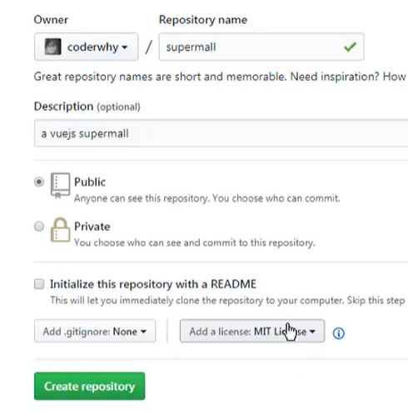

2.把本地的文件夹关联到github上

在本地命令栏输入git clone url地址

成功后如下图所示
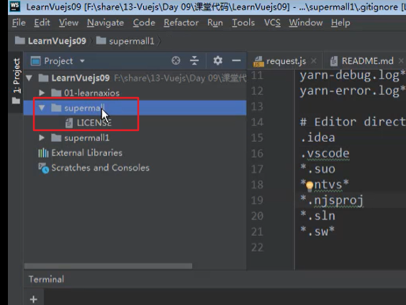

3.如果想要把本地的代码放到仓库里，可以把本地代码拷贝到已关联git的文件夹下面
.git文件夹和node_modules不需要拷贝进去
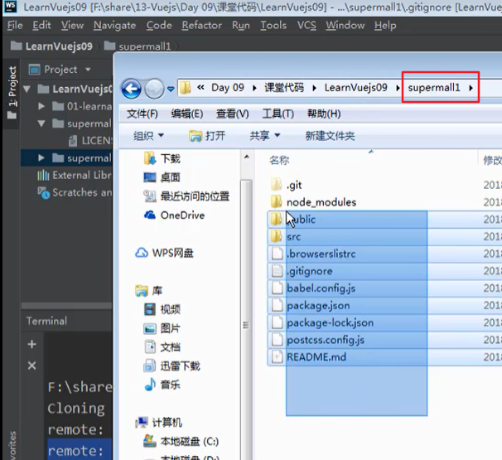
 | 把代码拷贝到supermall文件夹里面
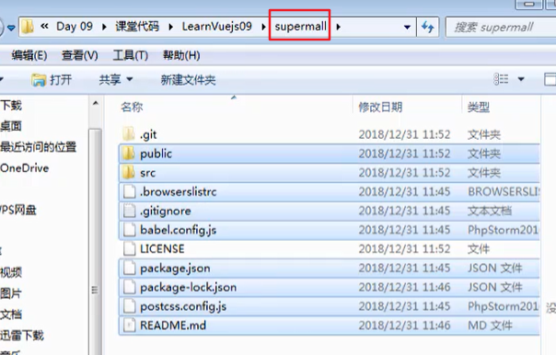

红色的字体代表是新建的文件，可以用git status命令来查看

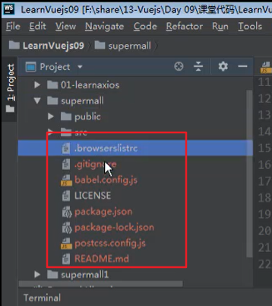

执行命令git add . 把所有新建的文件加入到存储区

然后提交到本地的缓存上。 Git commit -m 'xxxx'

最后使用git push命令提交到github上

方式二
以本地的code目录为主，直接把代码push到远程仓库

github上需要先建一个远程仓库才行，黑色的那一部分就是把代码关联到远程仓库的地址

Sheet3
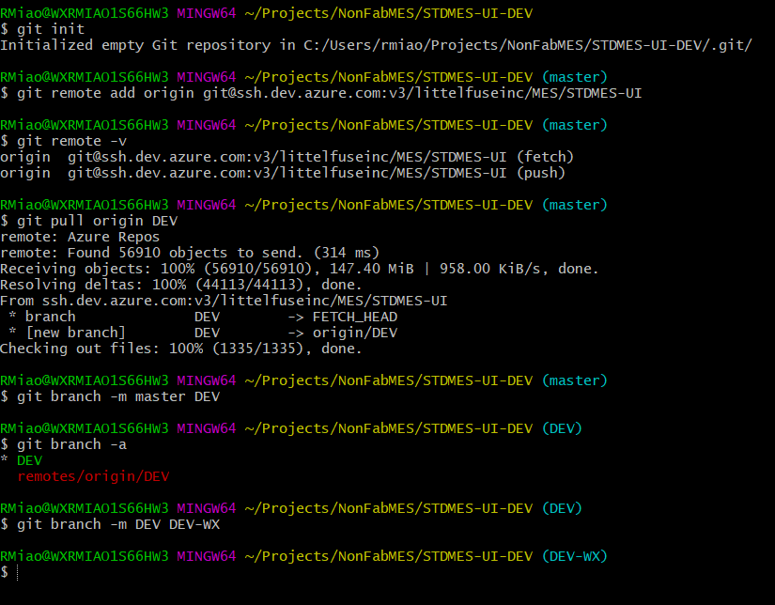
如果有多个分支，首先第一步先执行git fetch命令，这个命令会把所有Repo的分支都下载到本地
下图我的分支在master上面，然后执行命令后获取到了4个新分支的数据，但是这四个分支还只是下载到我本地，我实际的工作分支还在master上面

接下来执行git checkout 分支名称切换分支，如下图所示，这样代码就自动切换到新分支了，然后就可以开始工作了

从Azure上面用git来下载sourcecode

git查看本地分支
git branch
第一行最后边master表示当前的git属于本地master分支上，*表示当前所属分支

